©一周进步
©版权声明 B站的小伙伴你好，感谢遇见爱学习的你，如果想了解更多内容，可以点击右侧图片进入一周进步官网，里面有更多知识等你学习👉 此外，还需要严肃的和大家声明几点： 本课程虽然在B站免费提供给大家，但版权仍归一周进步所有，未经书面同意私自录制、转载传播等行为均属侵权行为。 一周进步官网平台上所有内容，包括但不限于视频、文字、图片均由一周进步或其他权利人依法拥有其知识产权，包括但不限于著作权、商标权、专栏权等。未经一周进步的明确书面特别授权，任何人不得为任何目的使用以及向任何自然人或单位提供出售、营销、出版或利用一周进步官网上提供的任何内容或服务。 如有违反者，将承担由此给一周进步或其他权利人造成的一切损失。 祝大家学习愉快 | 

综合练习
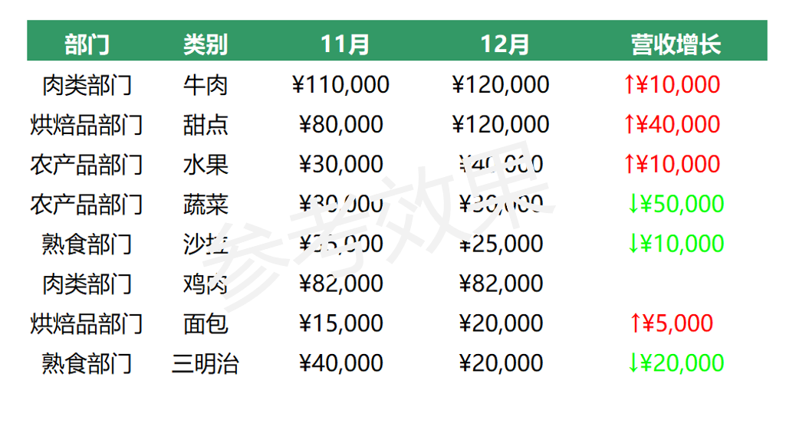
要求1 | 将[部门]一列的文本后添加"部门"二字，如：肉类部门

要求2 | 将标题中的两个日期，在不改变数值的情况下，只显示月份，不显示年和日，如：11月

要求3 | 将[11月][12月][营收增长]三列中的数值，设置为货币专用显示，显示0位小数

要求4 | 将[营收增长]一列中正增长的数值，标记为红色向上箭头，如： ↑￥10000，负增长的数值标为绿色向下箭头如： ↓￥-50000，隐藏零值

 | 部门 | 类别 | 43770 | 43800 | 营收增长
 | 肉类 | 牛肉 | 110000 | 120000 | 10000
 | 烘焙品 | 甜点 | 80000 | 120000 | 40000
 | 农产品 | 水果 | 30000 | 40000 | 10000
 | 农产品 | 蔬菜 | 80000 | 30000 | -50000
 | 熟食 | 沙拉 | 35000 | 25000 | -10000
 | 肉类 | 鸡肉 | 82000 | 82000 | 0
 | 烘焙品 | 面包 | 15000 | 20000 | 5000
 | 熟食 | 三明治 | 40000 | 20000 | -20000
参考效果

